Пропозиція_товари
 |  |  |  | Додаток №1 до Запиту 2997АР
 | Форма цінової пропозиції

(Назва Учасника), надає свою пропозицію щодо участі у закупівлі матеріалів для навчання з першої допомоги
Відомості про підприємство |  |  | Повне найменування учасника – суб’єкта господарювання
 |  |  | Ідентифікаційний код за ЄДРПОУ або реєстраційний номер облікової картки платника податків
 |  |  | Реквізити (адреса - юридична та фактична, телефон, факс, телефон для контактів, e-mail, розрахунковий рахунок)
Відомості про особу (осіб), які уповноважені представляти інтереси Учасника |  |  | (Прізвище, ім’я, по батькові, посада, контактний телефон).
*Допускаються будь-які аналоги з технічними та функціональними характеристиками не гірше наведених.
№ п/п | Технічні характеристики та опис |  | Кількість | Ціна, за одиницю, (з урахуванням всіх податків і зборів) * | Вартість, грн., (з урахуванням всіх податків і зборів) *

 | Запит** | Пропозиція (вказати модель (торгову марку), виробника, параметри та характеристики продукції, надати фото.
1 | Кров Mehron Stage Blood Dark Venous, 470 мл (не менше) Кров на основі сиропу для ефектів свіжої крові. Формула залишається глянсовою й повністю не висихає. Нетоксичний, може використовуватися всередині та навколо рота. Виробник Mehron Країна виробник США Колір Червоний Класифікація косметичного засобу Професійна Гіпоалергенний Так Об`єм 470 мл |  | 30 |  | 0.00
2 | 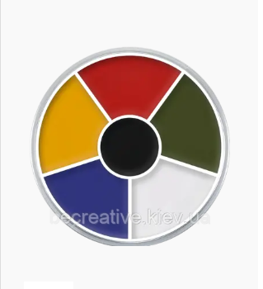 Грим на кремовій основі CREAM COLOR CIRCLE (Multi Color) Професійний грим на кремовій основі серії CREAM COLOR. Виробник Kryolan Країна виробник Німеччина Тип засобу Крем грим Колір Різні кольори Класифікація косметичного засобу Професійна Гіпоалергенний Так Водостійкість Ні Вага 30 г (не менше) |  | 10 |  | 0.00
3 | 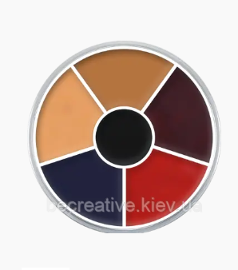 Грим для обличчя CREAM COLOR CIRCLE (Burned Skin) Професійний грим на кремовій основі серії CREAM COLOR. Виробник Kryolan Країна виробник Німеччина Тип засобу Крем грим Колір Різні кольори Класифікація косметичного засобу Професійна Гіпоалергенний Так Водостійкість Ні Вага 30 г (не менше) |  | 10 |  | 0.00
4 | 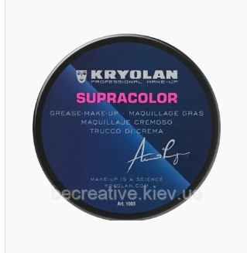 Класичний чорний театральний грим, 55 мл (відтінок 32С) Класичний чорний театральний Supracolor 55 мл (не менше) (відтінок 32 C) Водостійкий кремоподібний грим на жировій основі та натуральному воску, з вітаміном Е. Має насичений колір і високу покривну здатність завдяки тому, що складається з концентрованих колірних пігментів. Завдяки своєму складу та консистенції грим дуже економний у використанні. Стійкість у вологому середовищі, прекрасна поєднаність зі шкірою. |  | 5 |  | 0.00
5 | Білий театральний грим, 55 мл (відтінок 070) Білий театральний Supracolor 55 мл (не менше)(відтінок 00). Водостійкий кремоподібний грим на жировій основі та натуральному воску, з вітаміном Е. Має насичений колір і високу покривну здатність завдяки тому, що складається з концентрованих колірних пігментів. Завдяки своєму складу та консистенції грим дуже економний у використанні. Стійкість у вологому середовищі, прекрасна поєднаність зі шкірою. |  | 5 |  | 0.00
6 | Червоний театральний грим, 55 мл (відтінок 079) Червоний театральний грим, 55 мл (відтінок 079). Водостійкий кремоподібний грим на жировій основі та натуральному воску, з вітаміном Е. Має насичений колір і високу покривну здатність завдяки тому, що складається з концентрованих колірних пігментів. Завдяки своєму складу та консистенції грим дуже економний у використанні. Стійкість у вологому середовищі, прекрасна поєднаність зі шкірою. |  | 5 |  | 0.00
7 | 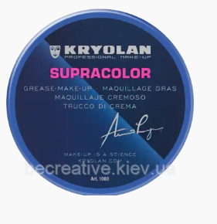 Синій театральний грим, 55 мл (відтінок 099) Синій театральний грим, 55 мл (не менше) (відтінок 099). Водостійкий кремоподібний грим на жировій основі та натуральному воску, з вітаміном Е. Має насичений колір і високу покривну здатність завдяки тому, що складається з концентрованих колірних пігментів. Завдяки своєму складу та консистенції грим дуже економний у використанні. Стійкість у вологому середовищі, прекрасна поєднаність зі шкірою. |  | 5 |  | 0.00
8 | 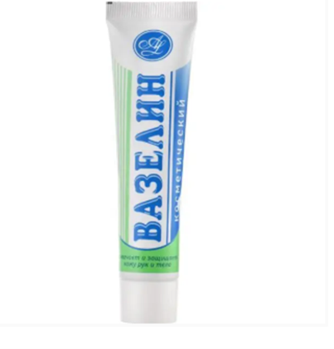 Вазелін косметичний Амальгама (40мл. не менше) Натуральний засіб універсального застосування. Засіб є підмогою для створення невидимої тонкої плівки на шкірі, яка перешкоджає втраті вологи, тим самим підтримуючи нормальний водний баланс в епідермісі. Природний віск і білий парафін, що входять до складу продукту, підсилюють стійкість до зовнішніх подразників. Виробник АМАЛЬГАМА-ЛЮКС Країна виробник Україна |  | 40 |  | 0.00
9 | 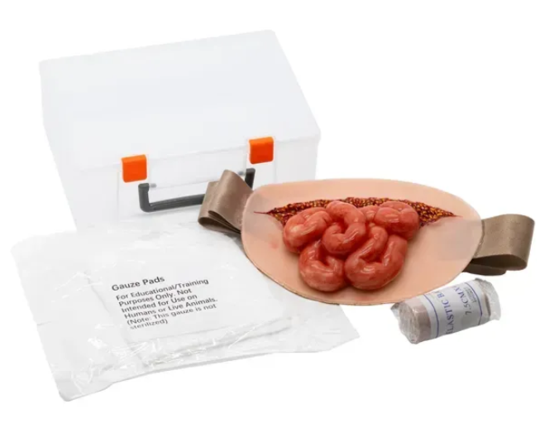 Муляж поранення живота з евентрацією кишківника Rescue Ready Накладка імітує поранення черевної стінки з евентрацією кишківника, яку можна розмістити на одній тілі чи манекені. Реалістично імітує текстуру, колір і особливості пошкодженої тканини. Чудово підходить для навчальних тренінгів з першої допомоги рятувальників та медичних фахівців надаючи практичний досвід у наданні першої медичної допомоги та тактичної медицини, навчання сортуванню поранених. Сприяє розвитку практичних навичок у роботі з травмами в умовах, наближених до реальних, підвищення стресостійкості та відпрацюванню алгоритмів дій в екстремальних умовах. Пошкодження: Евентрація - стан, коли внутрішні органи черевної порожнини виходять назовні Особливості: Реалістично відтворені контури та структури рани, що допомагає навчанню техніки обробки ран Відпрацювання навичок: Відпрацювання швидкого надання допомоги при травмах Оцінка стану пацієнта та ступеня пошкоджень Визначення ступеня пошкодження м'яких тканин Профілактика інфекційних ускладнень Комплектація: Муляж - 1 шт. Еластичний бинт 7,5см на 4,5см -1шт. Стерильна марля -1шт. Кейс -1шт. Всі муляжі Rescue Ready виготовлені з якісних і безпечних матеріалів що гарантує довговічність навіть при інтенсивній експлуатації. Вони дозволяють відпрацьовувати життєво важливі навички першої медичної та тактичної допомоги, наближаючи навчання до реальних умов без реального ризику. |  | 2 |  | 0.00

10 | Муляж поранення ока Rescue Ready Носимий муляж поранення ока призначений для практичного навчання навичкам надання домедичної допомоги при травмах обличчя та органів зору. Муляж реалістично відтворює характер ушкоджень м’яких тканин у ділянці ока з елементами кровотечі, що дозволяє відпрацьовувати алгоритми зупинки крові, накладання оклюзійних та захисних пов’язок, стабілізацію стану постраждалого та правильну тактичну взаємодію під час навчальних сценаріїв. Завдяки носимій конструкції муляж фіксується на голові за допомогою еластичного ременя, що забезпечує максимально наближені до реальних умови тренування з живим «постраждалим». Легка вага виробу — 98 г — не створює дискомфорту під час тривалих занять. Компактні розміри (довжина 13 см, ширина 10 см) дозволяють використовувати муляж у польових умовах, навчальних класах та під час мобільних тренінгів. Муляж виготовлений із міцного, зносостійкого матеріалу, розрахованого на багаторазове використання. Підходить для підготовки військовослужбовців, рятувальників, медичних працівників, інструкторів з тактичної медицини, а також для навчання цивільного населення основам домедичної допомоги. |  | 2 |  | 0.00
11 | 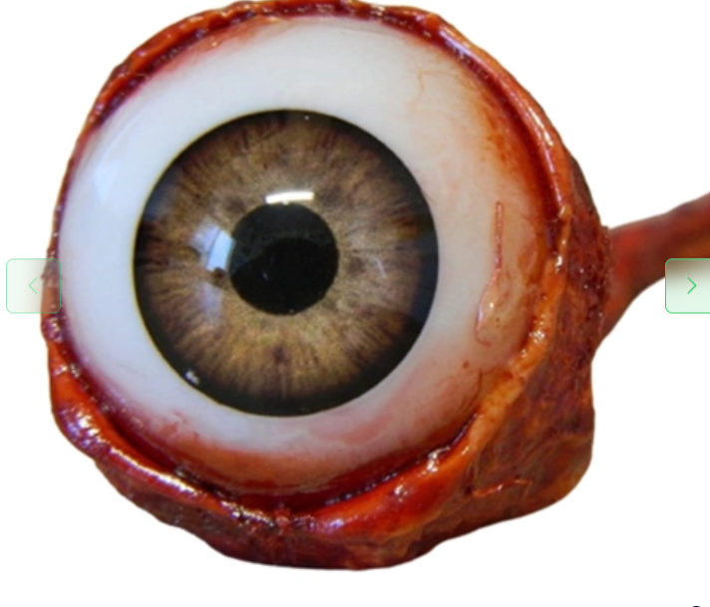 Муляж вирване око Характеристики товара: Матеріал: смола Розмір: 10,5 * 2,5 см Вага: 10 г. Дизайн - муляж око має гіперреалістичний дизайн, завдяки чому виглядає справжнім. По ньому можна вивчати анатомію. Надійність - муляж око людини має безліч дрібних деталей, але він далеко не тендітний. Підходить для підготовки військовослужбовців, рятувальників, медичних працівників, інструкторів з тактичної медицини, а також для навчання цивільного населення основам домедичної допомоги. |  | 6 |  | 0.00
12 | 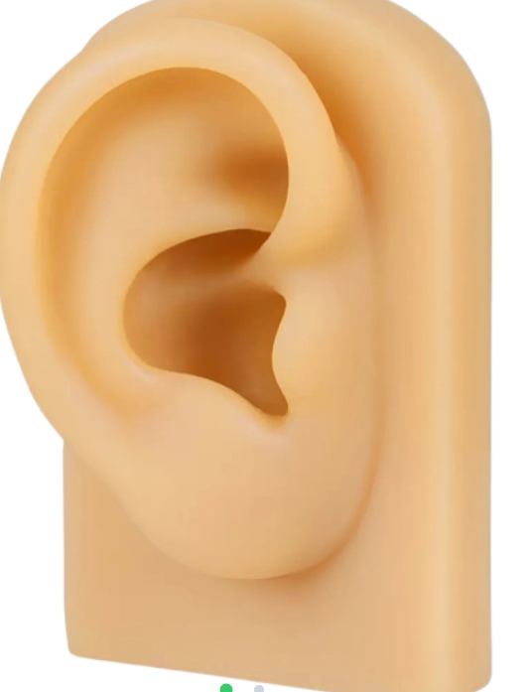 Штучне вухо для навчання Такий інструмент створений з урахуванням анатомічних особливостей людського вуха, що дає змогу максимально передати його текстуру і форму. Під час тренування на цьому виробі користувач зможете відчути реалістичний опір матеріалу, як якби робота відбувалася зі шкірою людини. Завдяки такій особливості це робить процес навчання більш природним і наближеним до реальної практики. Характеристики товара: Матеріал: силікон Розмір: 5 * 7,5 * 3 см Вага: 48 г |  | 6 |  | 0.00
13 | 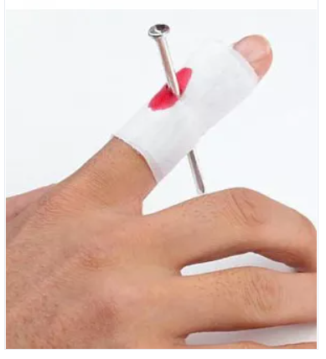 Муляж гвіздок у палець Матеріал: пластик, текстиль; Довжина гвіздка: 7 см.; Використання: палець акуратно проходить в кільце всередині "бинта". |  | 50 |  | 0.00
14 | Штучна кров для симуляцій, порошковий концентрат EasyPracticе FB-02 Бренд Easy Practice Тип моделі Аксесуари для імітації кровотечі Тип тренажера Для медичних маніпуляцій Матеріал Рідина/гель Стан товару Новий Одиниці виміру шт. Порошок для приготування розчину для симуляцій контролю кровотечі. Ідеально підходить для симуляторів з подачею штучної крові ТМ Easy Practice. За умови дотримання правил інструкції з експлуатації колір готового розчину максимально нагадує кров людини. Не містить коагулянта (загущувача). Одна порція (10гр) = якнайменше 6 літрів готового розчину (обʼєм на ваш розсуд можна зменшити, якщо додати більшу кількість води, насиченість розчину при цьому зміниться). Готовий розчин можна зберігати при температурі від +5℃ до +1℃ (у холодильнику) протягом 10-30 діб. У комплекті: – Контейнер з порошковим концентратом штучної крові (10 гр не менше) – Інструкція з експлуатації |  | 16 |  | 0.00
Всього вартість пропозиції, грн* |  |  |  | 0.00
* Товариство Червоного Хреста України є громадською неприбутковою організацією і просить надати максимальні знижки на товар, вказаний у ціновій пропозиції.
** Закупівля відбувається одним лотом.

Умови оплати: _________________ (прописати)
Термін доставки з дати підписання договору: _________________ (календарних днів, прописати)

Ми погоджуємось, що всі витрати, пов’язані з доставкою товару, завантажувально-розвантажувальними роботами, здійснюються за рахунок Постачальника за наданою адресою.
Ми погоджуємося та ознайомлені з умовами типового Договору ТЧХУ (Додаток №2 до Запиту).
Ми погоджуємося з умовами, що Замовник має право розділити дану закупівлю між декількома постачальниками за умови наявності більш вигідних умов на різні позиції.
Ми погоджуємося з умовами, що Ви можете відхилити нашу чи всі надані пропозиції, та розуміємо, що Ви не обмежені у прийнятті будь-якої іншої пропозиції з більш вигідними для Вас умовами.
Ми погоджуємось зафіксувати цінову пропозицію протягом 90 календарних днів з моменту подачі
Подаючи свою пропозицію ми підтверджуємо повну комплектацію та відповідність умовам зазначеним в Запиті.
Учасники повинні надсилати цінові пропозиції з підписом і печаткою (за наявності) та у форматі Excel

 | Керівник організації/ФОП:____________________________ ( ____________________)
 | МП підпис ПІБ

